Parti da qui!
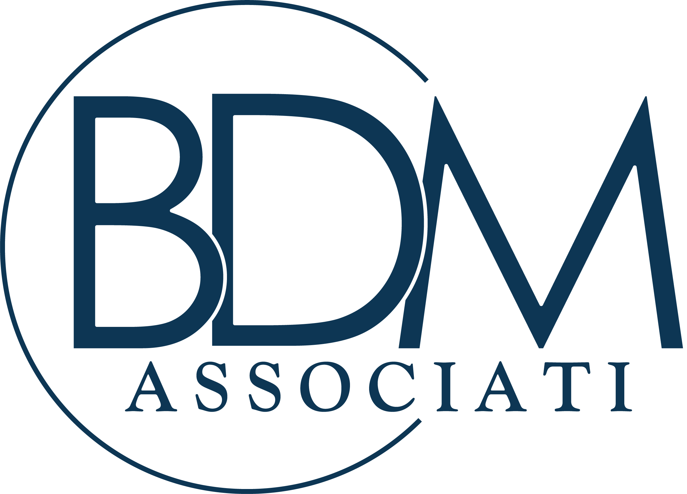
 |  | BDM Associati è l'unica realtà in Italia specializzata nella consulenza a Commercialisti e Consulenti del Lavoro che garantisce un efficientamento del lavoro dello studio coinvolgendo attivamente tutta la struttura.

In questo foglio di lavoro troverai:

Template della Matrice RACI

Template della Matrice di Eisenhower

1 | Crea una copia dei template

 | Clicca sul foglio con il tasto destro > "Sposta o Copia"

 | Crea una copia > Ok

2 | Compila la Matrice Raci

 | Inserisci i nomi delle attività, delle task e degli addetti nella tabella

 | Assegna un ruolo - scegliendo dal menù a tendina - a ciascun addetto

 | Condividi la matrice con i tuoi collaboratori per aiutarli a organizzare il lavoro

3 | Compila la Matrice di Eisenhower

 | Inserisci le attività all'interno della tabella

 | Compila i campi di "Importanza" e "Urgenza" per ciascuna attività

 | Affidati al grafico per decidere come impostare la tua giornata lavorativa

Ti piacerebbe aumentare i margini e migliorare i processi organizzativi senza stravolgere le modalità di lavoro?

PRENOTA UN'ANALISI (gratis) PER IL TUO STUDIO

 | ATTENZIONE: abbiamo disponibili solo 5 consulenze al mese

